Einführung
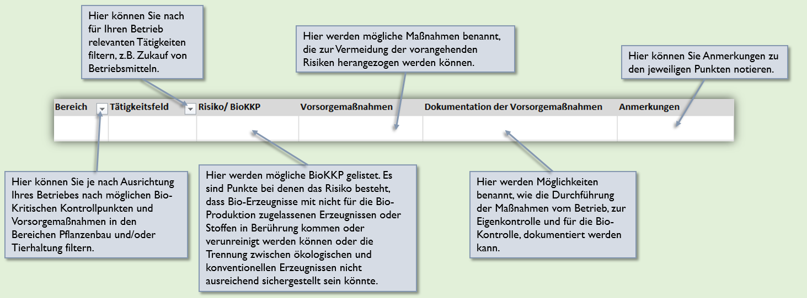
Einleitungsfolie

EXCELTOOL für landwirtschaftliche Unternehmen zum Vorsorgekonzept gemäß Artikel 28 (1) der Verordnung (EU) 2018/848
Wie Sie das Exceltool richtig nutzen:
Das Exceltool soll Sie als Bio-Unternehmer*in dabei unterstützen, für Ihren Betrieb relevante Risiken der Kontamination durch nicht zugelassene Erzeugnisse oder Stoffe sowie Risiken der Vermischung von Bio-Erzeugnissen mit konventionellen Erzeugnissen oder Umstellungserzeugnissen („Bio-Kritische Kontrollpunkte“, BioKKP) zu ermitteln und geeignete Vorsorgemaßnahmen festzulegen, um die Anforderungen des Artikels 28 (1) der VO (EU) 2018/848 zu erfüllen. Die Vorlage kann von Excel-affinen Nutzer*innen als Alternative zur pdf-basierten Arbeitshilfe im "Praxisleitfaden für landwirtschaftliche Unternehmen zur Umsetzung des Artikels 28 Absatz 1 der Öko-Verordnung (EU) 2018/848" (online abrufbar unter https://orgprints.org/id/eprint/42876/) genutzt werden um ein Vorsorgekonzept zu erstellen. Umfang und Inhalte sind identisch zur Arbeitshilfe im Leitfaden.
Bei der Nutzung des Exceltools gilt es Folgendes zu beachten:
• Das Exceltool können Sie nutzen um das Vorsorgekonzept gemäß Artikel 28 (1) zu erstellen und zu dokumentieren. Sie können nach relevanten Punkten filtern um für Sie zutreffende Risiken (BioKKP), Vorsorge- und Dokumentationsmaßnahmen individuell zusammenzustellen. Bei Bedarf können Sie die gesammelten Punkte in die Blankovorlage kopieren und um eigene Punkte ergänzen.
• Art und Umfang der gewählten Vorsorgemaßnahmen (inkl. Dokumentation) müssen individuell bestimmt werden. Abhängig von den betrieblichen Gegebenheiten (z.B. der Komplexität des Betriebes, Anzahl der Schnittstellen mit konventionellen Betrieben, Risikorelevanz), können unterschiedliche Maßnahmen sinnvoll und, wie es die Verordnung fordert, „verhältnismäßig und angemessen“ sein. Wichtig ist, dass die festgelegten Vorsorgemaßnahmen die Risiken, gemäß Stand der Technik, auf ein Mindestmaß reduzieren können und die Durchführung der Maßnahmen nachvollziehbar dokumentiert wird.
• Das Exceltool bietet eine ausführliche Übersicht über mögliche Risiken und Vorsorgemaßnahmen in den Bereichen Pflanzenbau und Tierhaltung ‒ erhebt jedoch keinen Anspruch auf Vollständigkeit. Dies bedeutet, dass Sie auch das Vorhandensein möglicher weitere Risiken vor den Hintergrund von Artikel 28 (1) prüfen sollten. Zudem können Sie den Risiken weitere Maßnahmen zuordnen, die in der Tabelle nicht genannt sind, wenn diese das Risiko wirksam minimieren können.
Die Funktionen können Sie wie folgt nutzen:

